様式1 Form1
様式/Form1(第3条関係)
国 際 交 流 会 館 入 居 願 APPLICATION FOR ADMISSION TO OBIHIRO UNIVERSITY INTERNATIONAL HOUSE

帯広畜産大学国際交流会館長 殿
To: The Director, Obihiro University International House

帯広畜産大学国際交流会館へ入居したいので下記のとおり申請します。
I hereby apply for admission to Obihiro University International House.

氏名(ローマ字) Name (in Roman letters) |  |  |  | FAMILY |  |  |  |  |  | Fisrt |  |  |  |  |  | Middle |  |  |  |  |  |  |  | 写 真 (本人) Photo (Applicant) 3.0cm x 4.0cm *6カ月以内に 撮影されたもの *Taken within 6 months.

*パスポート記載通り *As shown in your passport

氏名(漢字)
Name in Chinese Characters (if applicable)
生年月日 |  |  |  |  | 年 |  | 月 |  |  | 日 | 性別 |  |  |  |  |  | □ | 男 |  | □ | 女
Date of birth |  |  |  | Year |  | Month |  |  | Day |  | Sex |  |  |  |  |  | Male |  |  | Female
国 籍・地 域 |  |  |  |  |  |  |  |  |  |  | 旅券番号
Nationality/Region |  |  |  |  |  |  |  |  |  |  | Passport No.

本国住所
Home Address
メールアドレス
E-mail Address
指導教員氏名
Supervisor's Name
身分 Status |  |  | □ | 学部生 Undergraduate Student |  |  |  |  |  |  |  | □ | 大学院生 Graduate Student |  |  |  |  |  |  |  | □ | 交換留学生 Exchange Student
 |  |  | □ | 研究生 Research Student |  |  |  |  |  |  |  | □ | 研究員 Foreign Researcher |  |  |  |  |  |  |  | □ | その他 Other( )
来学目的 |  |  |  |  |  |  | □ | 学位取得 Pursuit of a degree program |  |  |  |  |  |  |  |  |  | □ | その他（ ）内に記入 Other (please write in the box)
Purpose of attendance |  |  |  |  |  |  | □ | 研究 Conducting Research |  |  |  |  |  |  |  |  |  |  | （ ）
希望する部屋のタイプ |  |  |  |  |  | 第一希望 |  |  |  |  |  |  |  |  |  |  |  |  | 第二希望 |  |  |  |  |  |  |  | 《注意》他の部屋の入居状況によっては、ご希望に添えない場合があります。 《Note》Depending on the occupancy status of other rooms, we may not be able to accommodate your request.
 |  |  |  |  |  | First Choice |  |  |  |  |  |  |  |  |  |  |  |  | Second Choice
Desired Room Type |  |  |  |  |  | 特記事項

在学期間 Period of Stay at the University |  |  |  |  |  |  |  |  | 年 |  |  | 月 |  |  | 日 | ～ |  |  |  | 年 |  |  | 月 |  | 日
 |  |  |  |  |  |  |  |  | Year |  |  | Month |  | Day |  |  |  |  |  | Year |  |  | Month |  | Day
入居予定期間 Expected Period of Residence |  |  |  |  |  |  |  |  | 年 |  |  | 月 |  |  | 日 | ～ |  |  |  | 年 |  |  | 月 |  | 日 |  | 《注意》入居予定期間が決まっていない場合は、仮の日程を入力してください。 指導教員と相談のうえ、帯広到着日が決まりましたら、後日、留学生係までご連絡ください。 《Note》If your planned period of residence has not been finalized, please enter a tentative schedule. After consulting with your academic advisor, please contact the International Student Office once your arrival date in Obihiro is confirmed.
 |  |  |  |  |  |  |  |  | Year |  |  | Month |  | Day |  |  |  |  |  | Year |  |  | Month |  | Day
※入居/退去の手続きは土日祝日除く月曜～金曜の午前9：00～午前11：30、午後１：00～午後4：30までです。 ※Move in/out procedure should be conducted during our office hour, which is from 9:00 am to 11:30, 1:00 to 4:30 pm except Sunday, Saturday and holidays.
申請書を提出する前に、以下の5つの項目を確認し、チェックをしてください。
Before submitting the application form, please review the following five items and check each box accordingly.
 | □ | 国際交流会館への申し込みについて、指導教員から承諾を得ています
 |  | I have obtained approval from my academic advisor for this application.
 | □ | 入居許可書の発行後は、居室変更が認められないことを了承しました
 |  | I understand that room changes will not be permitted after the issuance of the housing permit.
【提出先 Submission To 】
TO： internationalhouse@obihiro.ac.jp CC: 指導教員 Supervisor
*エクセルのまま提出してください *Please submit the file in Excel format.
 | □ | 後日、家族が来日し同居する可能性 |  |  |  |  |  |  |  |  |  |  |  |  |  |  |  |  | □ | あり |  | □ | なし |  |  | 名
 |  | Possibility of family members coming to Japan at a later date. |  |  |  |  |  |  |  |  |  |  |  |  |  |  |  |  |  | YES |  |  | NO |  |  | Person(s)
 | □ | 寝具の申し込み |  |  |  |  |  |  |  |  |  |  |  |  |  |  |  |  | □ | あり |  | □ | なし
 |  | Application for bedding |  |  |  |  |  |  |  |  |  |  |  |  |  |  |  |  |  | YES |  |  | NO
 | □ | 退去時の清掃費について、所定の金額で支払うことを了承しました。
 |  | I agree to pay the cleaning fee upon moving out, according to the amounts required.

寝具申込書 Bedding Application Form
寝具申込書
Bedding Set Application Form

 | 国際交流会館の部屋にはマットレス付きのベッドがありますが、布団や枕などの寝具はありません。
 | 寝具セットの購入を希望する場合は、下記の表でベッドのサイズと台数を確認し、必要数を入力してください。
 | 寝具セット購入料金は、2回目の請求書発行時に計上いたします。
【ダブルベッドが設置されている部屋の寝具について】
ベッドに対しセミダブル敷布団の幅は20cm狭いですが、使用に問題はありません。また、大学周辺のアパートには、通常ダブルベッドは設置されてませんので、退去して引っ越す場合、寝具はセミダブルまたはシングルの方が使いやすいです。
【For the rooms with double beds】
Even though the width of semi-double item is 20 cm narrower than the actual double beds, it won't be a problem.
Also the majority of apartments near university don't have double beds. So when you move into the apartment after the residency period of International House, it is better to get either single items or semi-double items at this point.
 | Each room in the International House is equipped with a bed and mattress, but no bedding is provided.
 | If you wish to purchase a bedding set, please check the bed size and number of beds in the table below
 | and enter the quantity required.
 | The bedding set fee will be charged on the second invoice.

 | 居室およびベッドサイズ一覧表 Room and Bed Size List
 | サイズ・数 size/no. | ダブル1台+2段シングル1台 |  |  | ダブル1台 |  |  | セミダブル1台 |  |  | シングル1台
 |  | 1 double bed + 2 single beds ( for a double decker bed ) |  |  | 1 double bed |  |  | 1 semi-double bed |  |  | 1 single bed
 | Ⅰ号館 Bldg.1 | 101,102,201 202,301,302 |  |  | 203～208/303～308/401 |  |  | 103 |  |  | 402～408,409,410

 | Ⅱ号館 Bldg.2 |  |  |  |  |  |  | 101～107,201～204,301,303,304 |  |  | 202,302

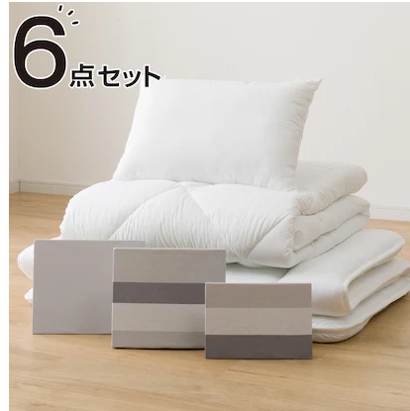
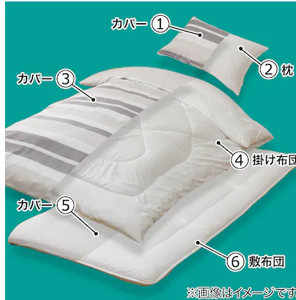

 |  |  |  |  |  |  |  |  | セット内容
 |  |  |  |  |  |  |  |  | The following items are included in a box.
 |  |  |  |  |  |  |  |  | ① | 枕カバー Pillow Cover
 |  |  |  |  |  |  |  |  | ② | 枕 Pillow
 |  |  |  |  |  |  |  |  | ③ | 掛布団カバー Duvet Cover
 |  |  |  |  |  |  |  |  | ④ | 掛布団 Duvet (quilt)
 |  |  |  |  |  |  |  |  | ⑤ | 敷布団カバー Futon Cover
 |  |  |  |  |  |  |  |  | ⑥ | 敷布団 Futon (Matress)

 | 寝具申込 (オレンジ色のセルに必要数を入力してください) Bedding Set Order (Please enter the required quantity in the orange-colored cells)
 | 品名 | シングル |  |  | セミダブル |  |  | 申込み合計数 |  |  | 上限金額＊
 | Purchasing Item | Single size |  |  | Semi-double size |  |  | Order Quantity Total |  |  | Upper Price*
 | 単価 | ¥6,000 | ～ | ¥7,000 | ¥8,000 | ～ | ¥9,000 | 0 |  |  | ¥0
 | Unit price
 | 申込み個数 | 0 |  |  | 0
 | Order Quantity

 | 特記事項 NOTE

 | ・寝具の色は選ぶ事はできません。
 | Please note that the color of the bedding cannot be selected.

 | ・ダブルサイズの寝具はありません。各自での購入をお願いします。
 | Double‑size bedding is not available. If necessary, please purchase it yourself.

 | ・金額は変更となる場合がございますので、上記の表では上限金額を記載しています
 | Prices are subject to change. The amounts shown in the table above indicate the maximum price.

 | ・寝具申込をキャンセルする場合は、入居予定日の3日前までにお知らせください
 | if you wish to cancel your bedding order, please inform at least three days before your move-in date.

 | ・退去時の寝具は、入居者の責任で処分してください。大学構内のごみ箱やごみ集積所には絶対に捨てないでください。
 | 不要となった布団は大型ごみとして処分してください。詳しくは市のホームページをご確認ください。
 | Residents are responsible for disposing of their bedding upon moving out.
 | Please do not dispose of it in any trash bins or garbage collection areas on campus.
 | If you wish to discard it, it must be processed as oversized waste. For further information, please refer to the city’s official website.

